0.connect
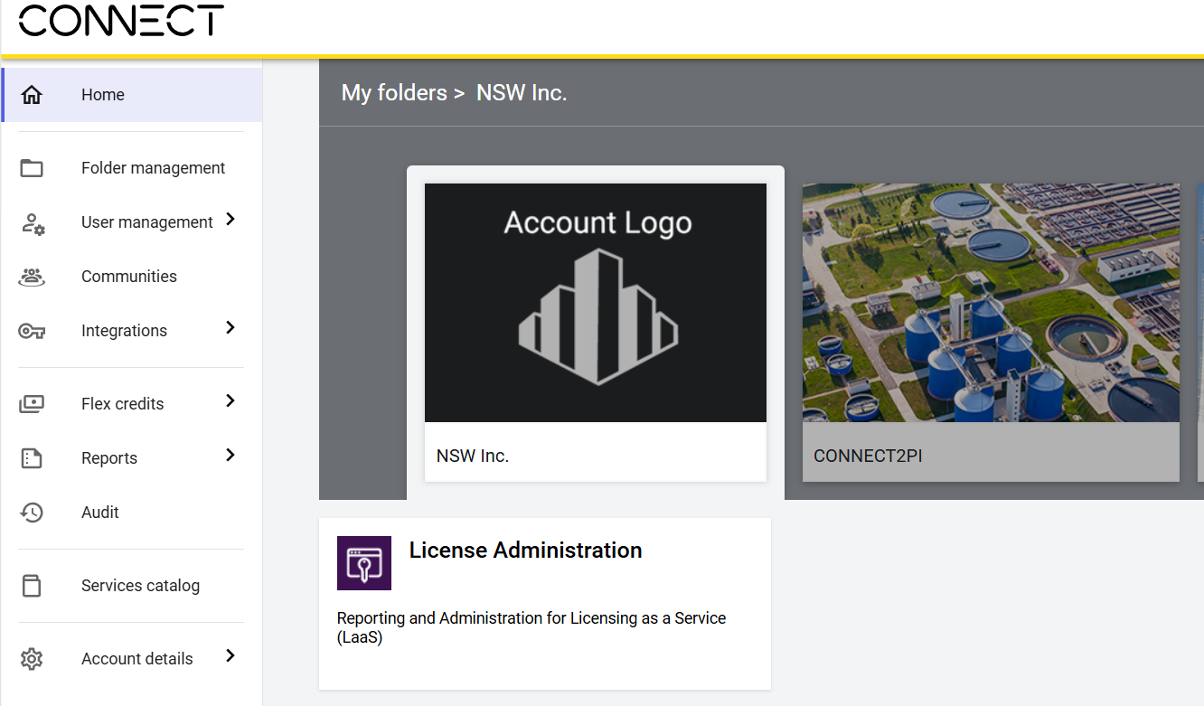

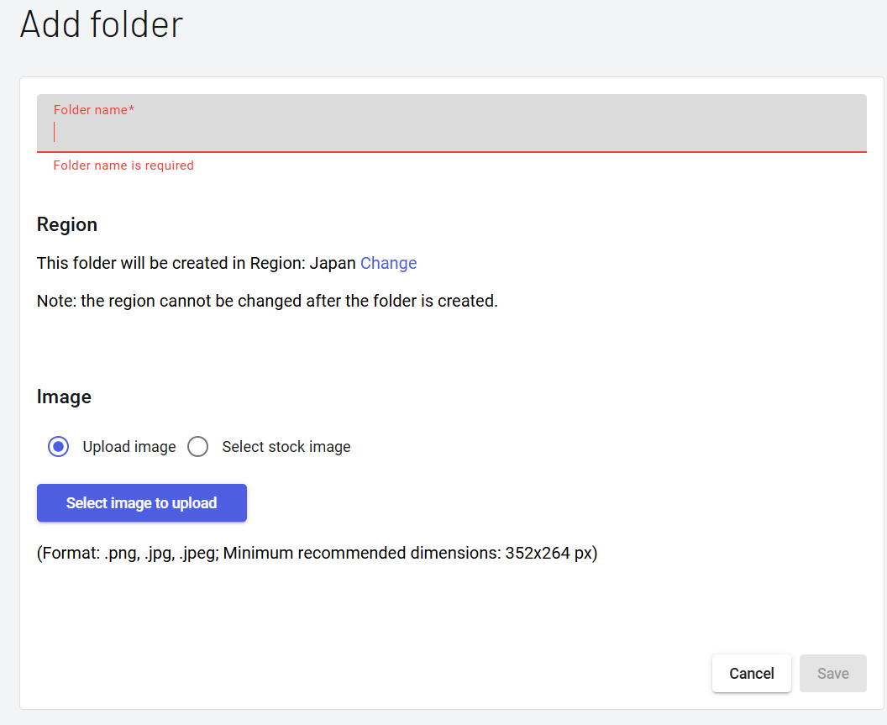

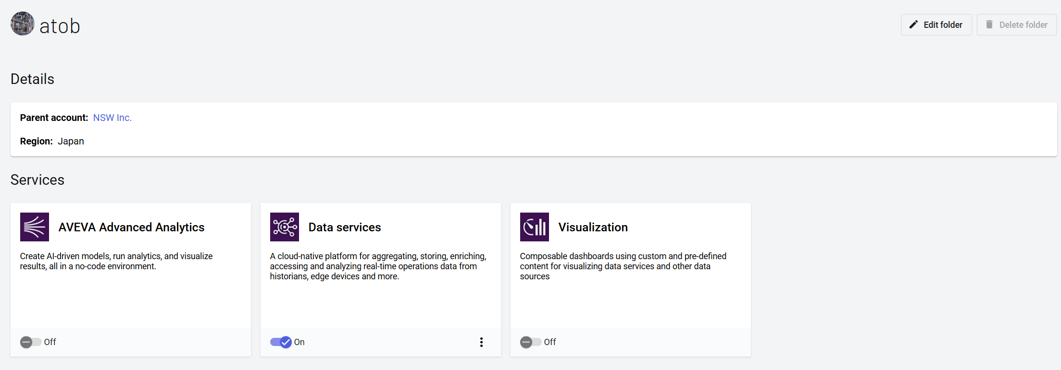

ONにする

2-1.pi to connect
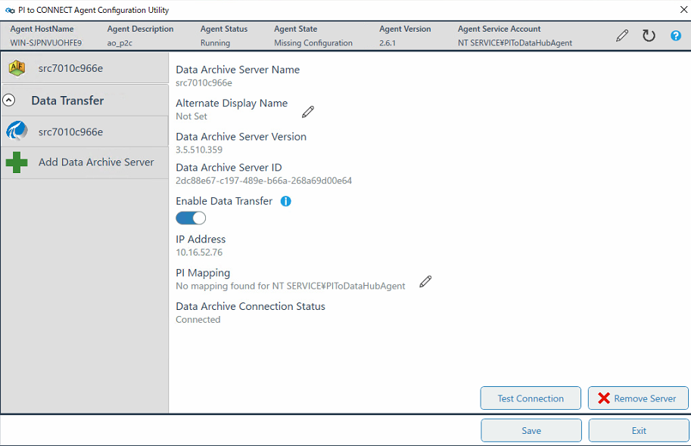
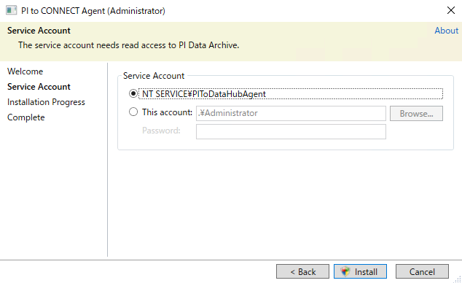

PI to CONNECT用のアカウント

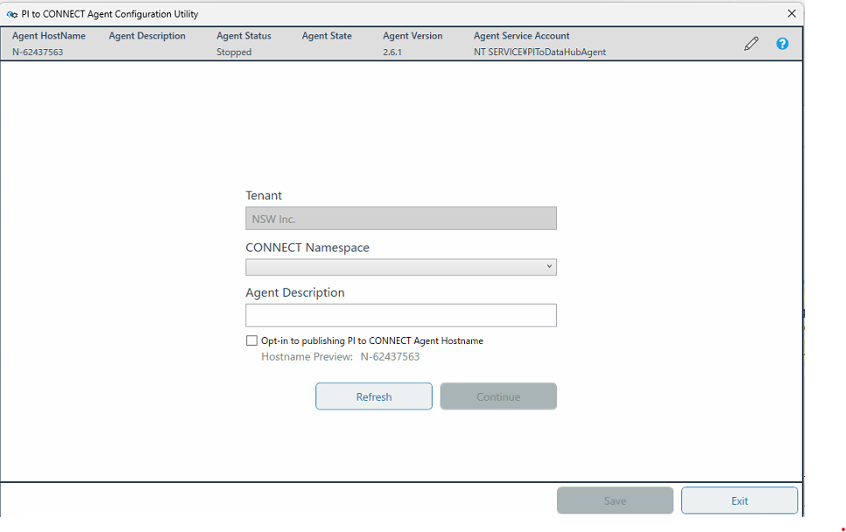

0.CONNECTで設定したFolder名

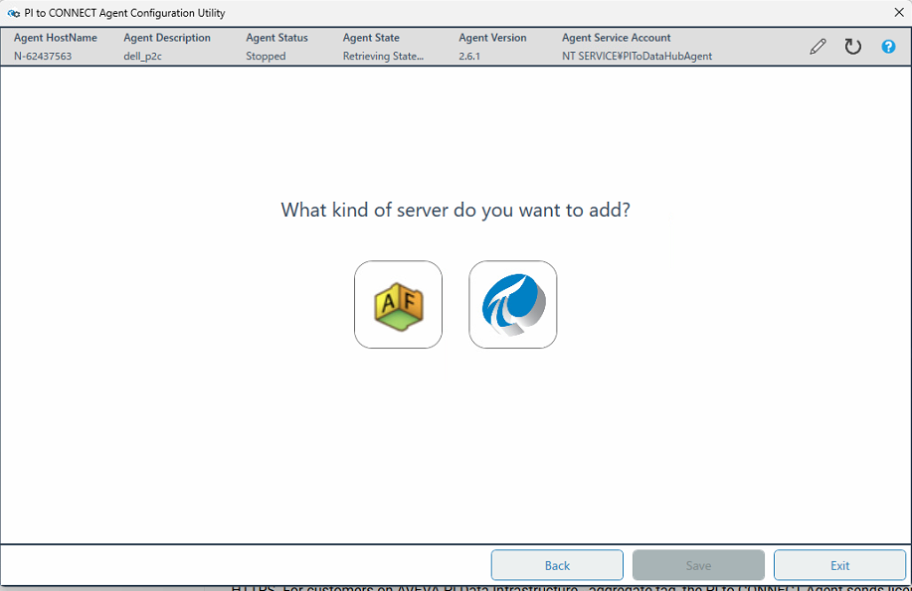

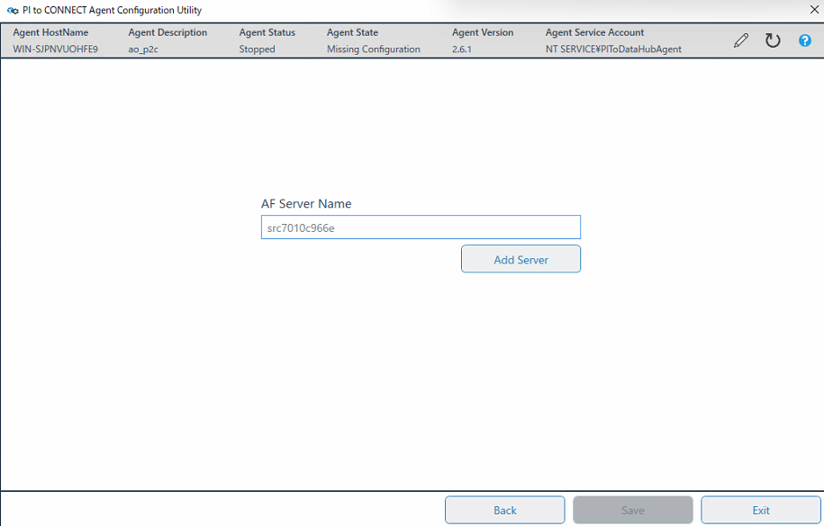

同期させるPI AFサーバー

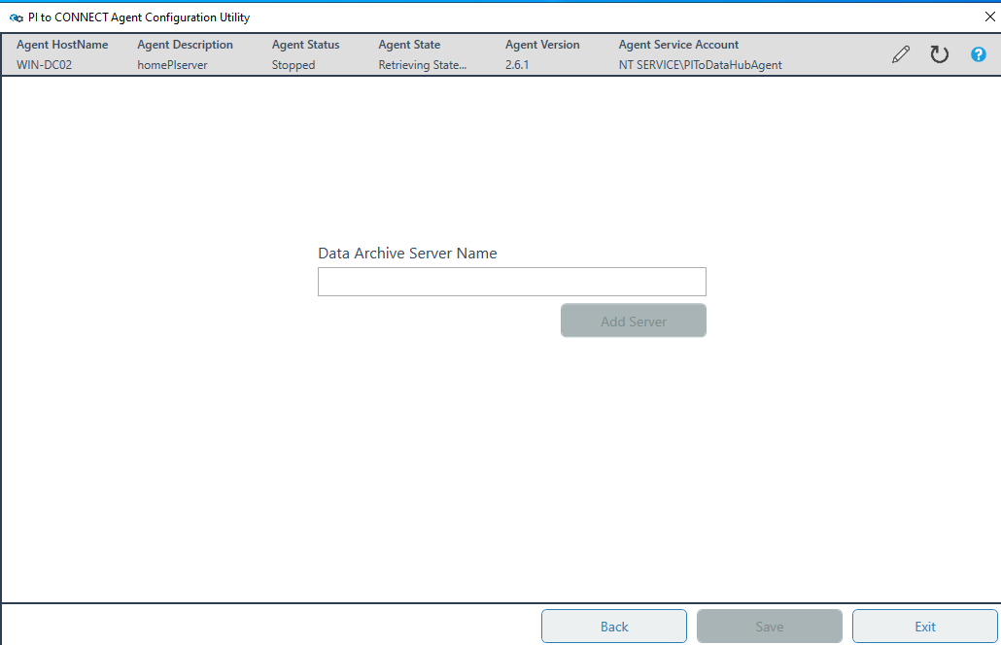
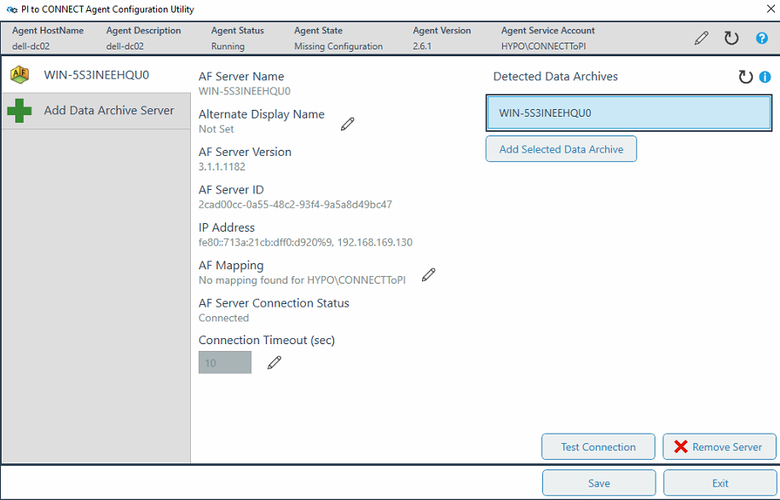

AFから連携もOK
いずれの方法で設定してください

同期させるPI DAサーバー

2-2.connect to pi
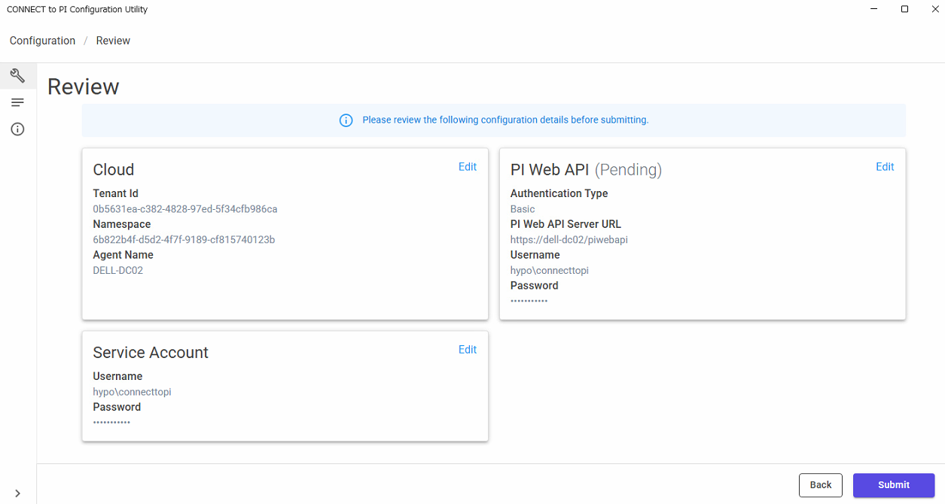
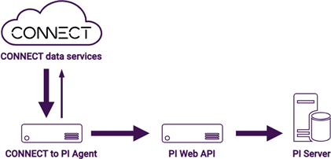

PI Web API関係
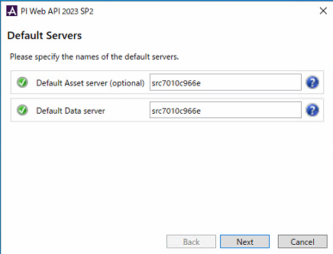
 | Default Asset Server(optional): | 同期させるAFサーバーのHostname
 | Default Data Server： | 同期させるAFサーバーのHostname

同期される AFサーバー

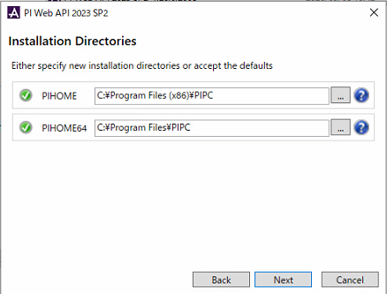
 | PIHOME： | ディフォルト
 | PIHOME64： | ディフォルト

ディフォルト設定

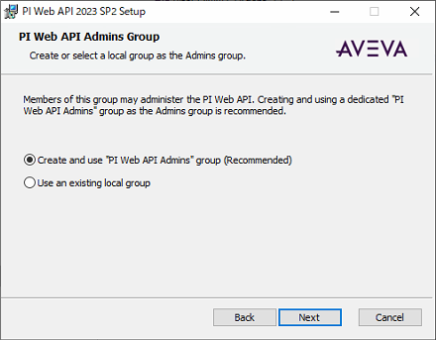
 | Create and use "PI Web API Admins" group(Recommended): | ON

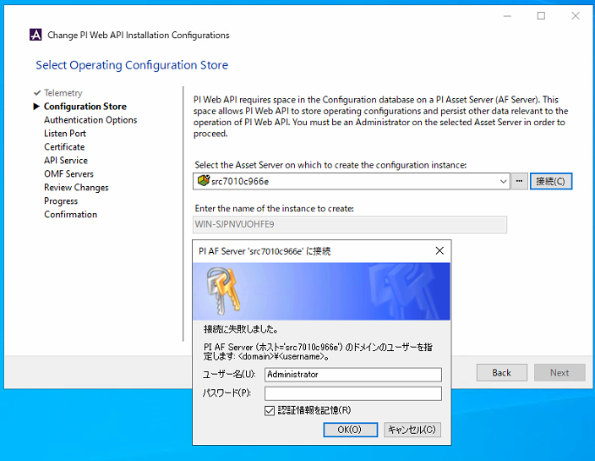
 | Enter the name of the instance to create: | ディフォルト

 | PI AFサーバーへの接続ユーザー名： | PI AFサーバーの管理者アカウント名
 | PI AFサーバーへの接続パスワード： | PI AFサーバーの管理者アカウントパスワード
 | 認証情報を記憶 | ON

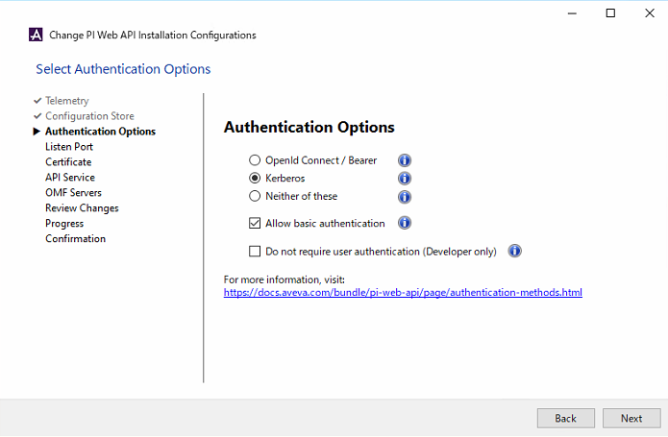
 | Authentication Options: | Kerberos ※実際な認証方式を選んでください
 | Authentication Options-Allow Basic authentication: | ON ※実際な認証方式よりON/OFFしてください

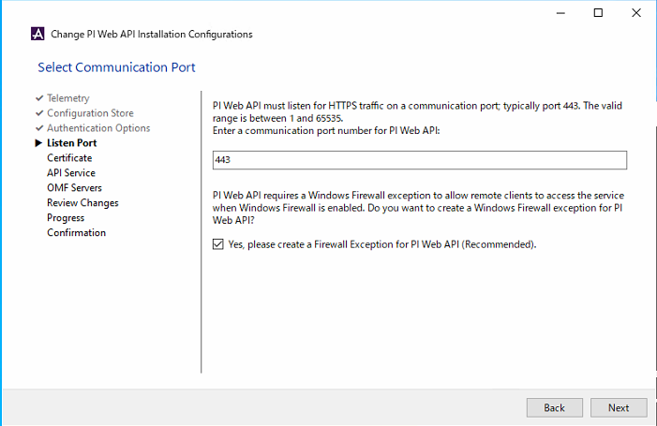
 | HTTPs port: | 443 ディフォルト
 | Yes,please create a Firewall Exception for PI Web API(Recommended): | ON

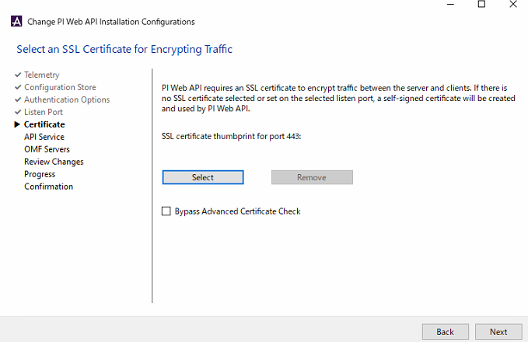

ここで選択しない自動的に証書生成する

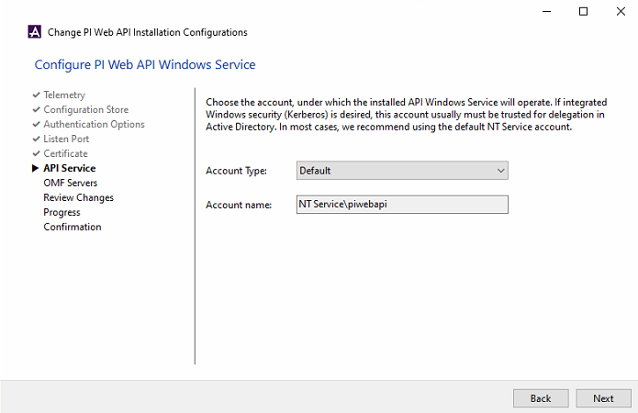
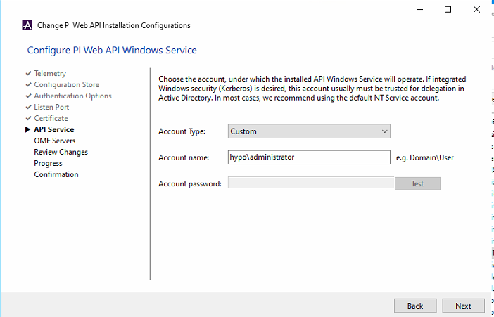

CONNECT to PI用のアカウント
このアカウントはPI Web API Adminsグループに加入必要。
若しくは右のディフォルト設定する。

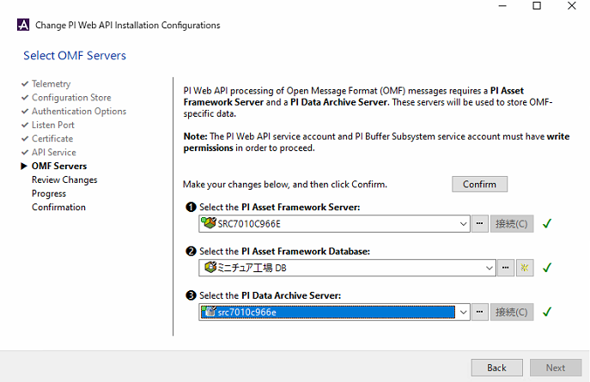
 | Select PI Asset Framework Server: | 同期させるPI AFサーバーのHostname
 | Select PI Asset Framework Database: | 同期させるPI AFサーバーのDatabase名
 | Select the PI Data Archive Server: | 同期させるPI DAサーバーのHostname ※PI AFサーバーでDAへの接続が設定されている場合は、DAサーバー名も選択リストに自動的に出てくる

 | Confirm | 最後にクリックして保存

CONNECT to PI用のアカウントで接続

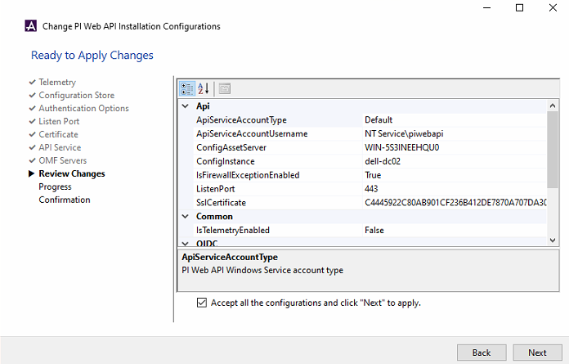
 | Accept all the configuration and click "Next" to apply | ON

CONNECT to PI Agent関係
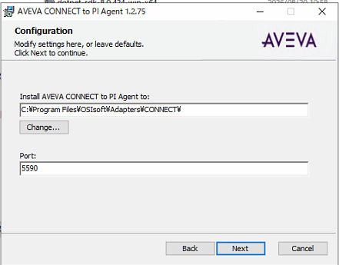

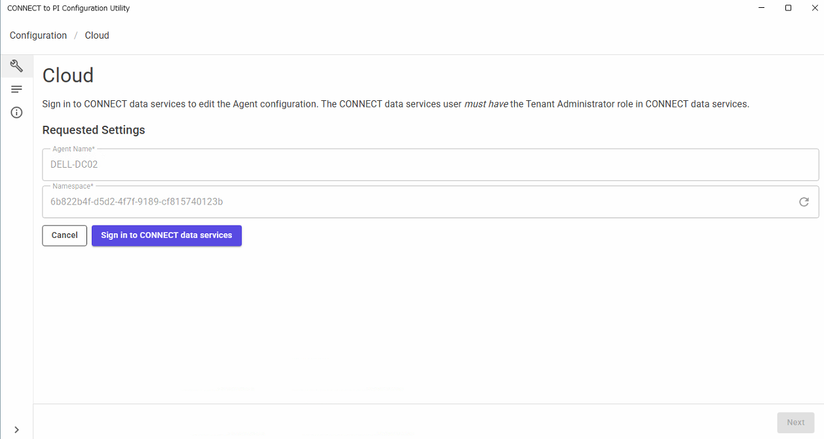

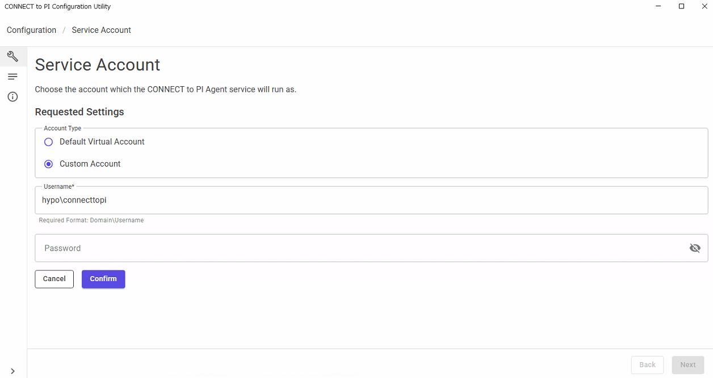

CONNECT to PI用のアカウントと設定

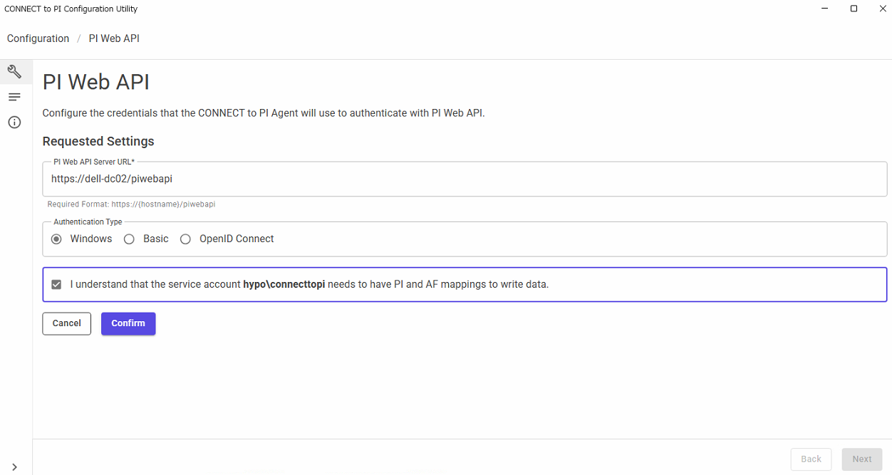

CONNECT to PI用のアカウントと設定
若しくはPI Web API Adminsグループのアカウント

3.connect
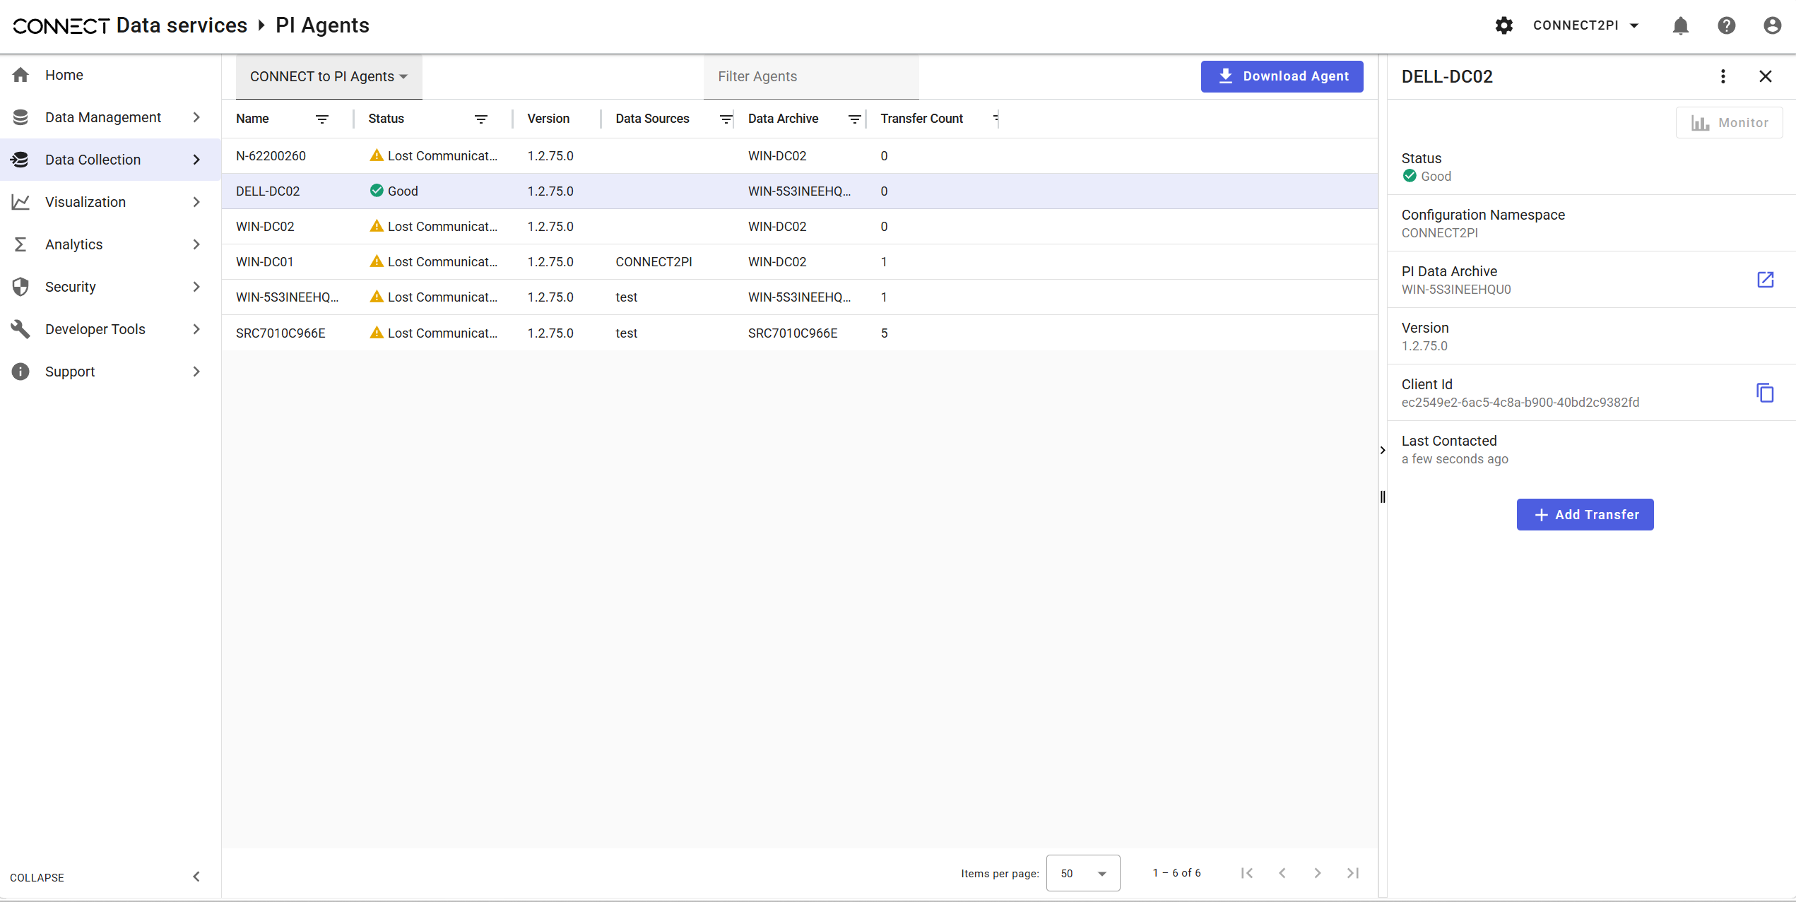
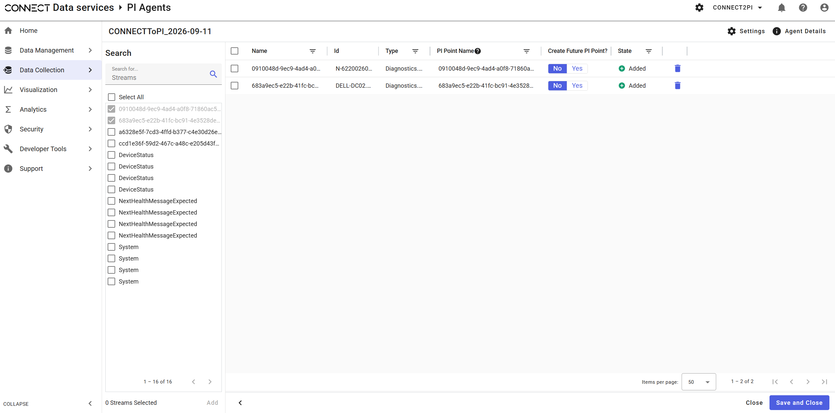
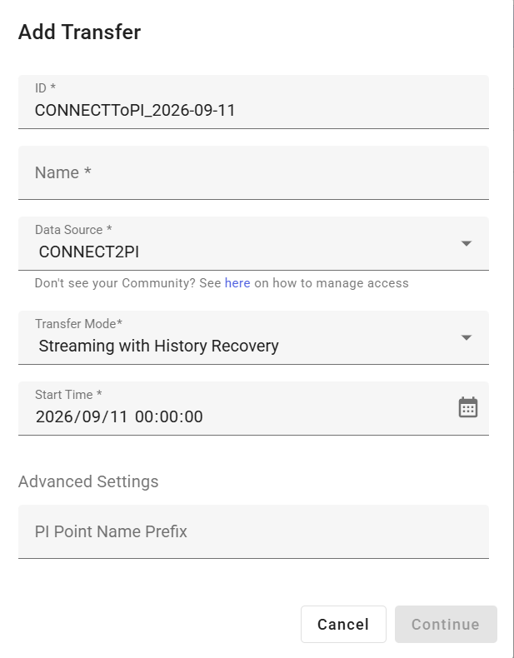
CONNECT to PI
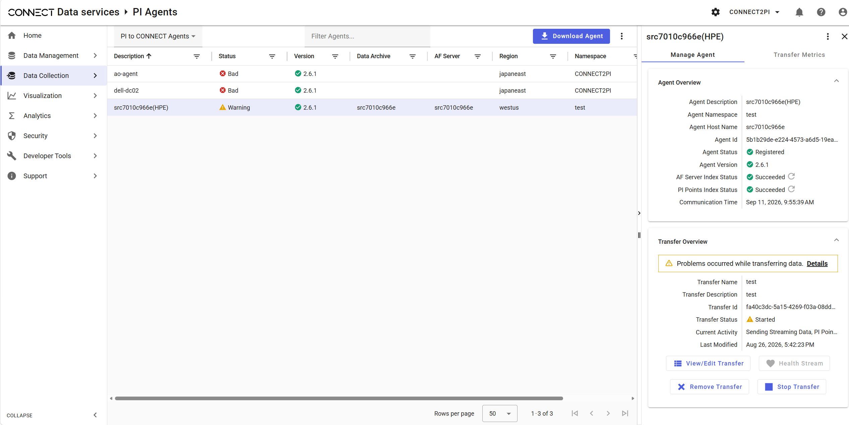
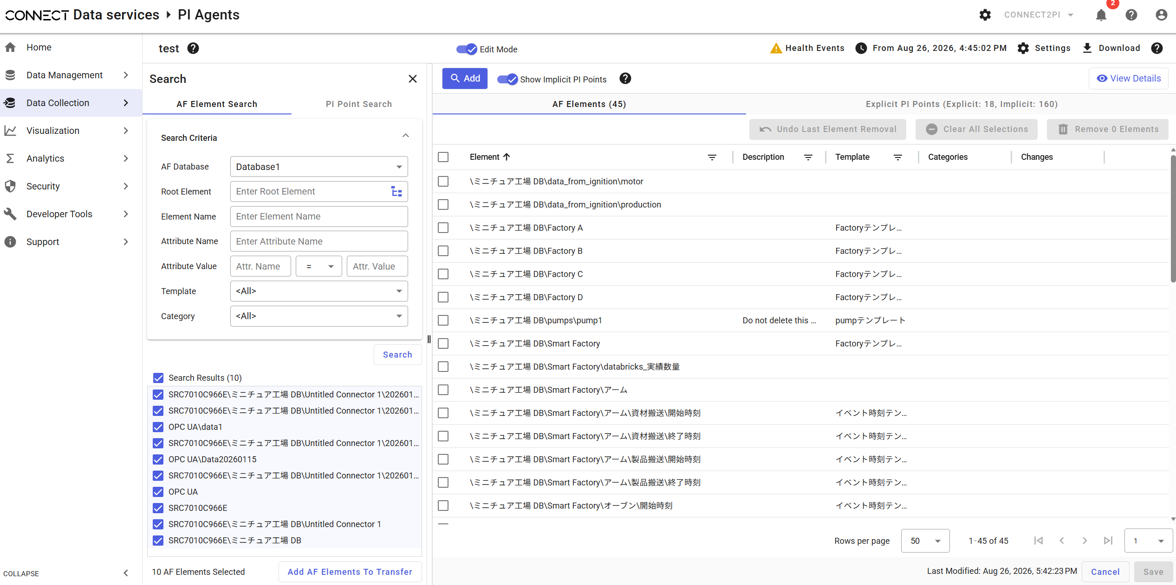

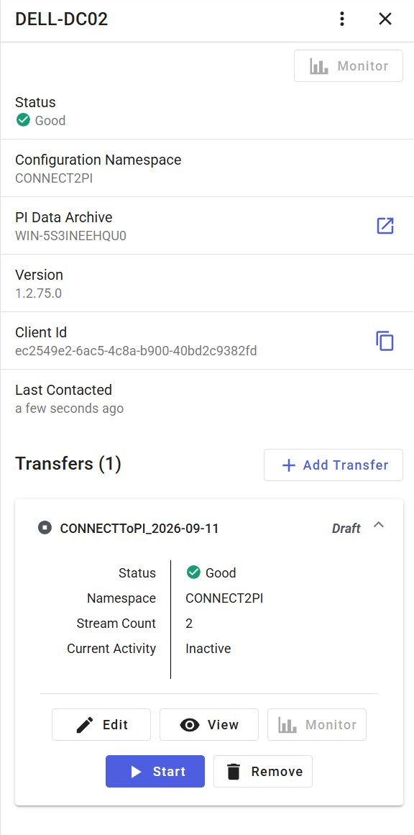

CONNECT to PI

